Extracción de núcleos
 |  |  |  |  |  | LABORATORIO DE SUELOS Y MATERIALES UNIVO |  |  |  |  |  |  |  |  |  | NORMA:
 |  |  |  |  |  | DENSIDADES BULK DE NUCLEOS EXTRAIDOS DESDE CAPA DE RODADURA DE MEZCLA ASFALTICA (AASTHO T-166, ASTM D-2726) |  |  |  |  |  |  |  |  |  | (AASTHO T-166, ASTM D-2726)

PROYECTO: |  |  |  |  |  |  |  |  |  |  |  |  |  | SOLICITA:

Procedencia y/o Localización: |  |  |  |  |  |  |  |  |  |  |  |  |  |  | Código: |  |  |  | ES-2023-0052
 |  |  |  |  |  |  |  |  |  |  |  |  |  |  | Fecha:
 |  |  |  |  |  |  |  |  |  |  |  |  |  |  | Hora: |  |  |  | 15:00:00

Material de Referencia: |  |  |  |  | Mezcla Asfáltica Colacada |  |  |  |  |  | Porcentaje Exigido: |  |  |  |  | 92.0 |  |  |  | %

Ensayo |  |  |  | Espesor (cm) |  |  | Peso en el aire (kg) | Peso SSS (kg) | % de Abs. | Peso Sumergido (Kg) | Volúmen (m³) | Densidad in Situ (kg/m³) | Densidad. Teorica max. (kg/m³) |  | % Compactación |  | % de Vacios | Croquis de Situación
No. | Estación | Fecha de colocaccion | Lado |  |  |  |  |  |  |  |  |  |  |  |  |  |  |  |  |  | FACTOR DE CORRECCION DE HUMEDADES
1 |  | 2023-01-24 |  |  |  |  |  |  | #DIV/0! |  | 0.00 | #DIV/0! |  |  | #DIV/0! |  | #DIV/0!
2 |  | 2023-01-24 |  |  |  |  |  |  | #DIV/0! |  | 0.00 | #DIV/0! |  |  | #DIV/0! |  | #DIV/0! |  |  |  |  | Las extracciones se realizaron de la siguiente manera.
3 |  | 2023-01-24 |  |  |  |  |  |  | #DIV/0! |  | 0.00 | #DIV/0! |  |  | #DIV/0! |  | #DIV/0!
4 |  | 2023-01-24 |  |  |  |  |  |  | #DIV/0! |  | 0.00 | #DIV/0! |  |  | #DIV/0! |  | #DIV/0! |  |  |  |  | Nucleo uno 19-02-22
5 |  | 2023-01-24 |  |  |  |  |  |  | #DIV/0! |  | 0.00 | #DIV/0! |  |  | #DIV/0! |  | #DIV/0!
6 |  | 2023-01-24 |  |  |  |  |  |  | #DIV/0! |  | 0.00 | #DIV/0! |  |  | #DIV/0! |  | #DIV/0!
7 |  | 2023-01-24 |  |  |  |  |  |  | #DIV/0! |  | 0.00 | #DIV/0! |  |  | #DIV/0! |  | #DIV/0!
8 |  | 2023-01-24 |  |  |  |  |  |  | #DIV/0! |  | 0.00 | #DIV/0! |  |  | #DIV/0! |  | #DIV/0!
9 |  | 2023-01-24 |  |  |  |  |  |  | #DIV/0! |  | 0.00 | #DIV/0! |  |  | #DIV/0! |  | #DIV/0!
10 |  | 2023-01-24 |  |  |  |  |  |  | #DIV/0! |  | 0.00 | #DIV/0! |  |  | #DIV/0! |  | #DIV/0!
11 |  | 2023-01-24 |  |  |  |  |  |  | #DIV/0! |  | 0.00 | #DIV/0! |  |  | #DIV/0! |  | #DIV/0!
12 |  | 2023-01-24 |  |  |  |  |  |  | #DIV/0! |  | 0.00 | #DIV/0! |  |  | #DIV/0! |  | #DIV/0!
13 |  | 2023-01-24 |  |  |  |  |  |  | #DIV/0! |  | 0.00 | #DIV/0! |  |  | #DIV/0! |  | #DIV/0!
14 |  | 2023-01-24 |  |  |  |  |  |  | #DIV/0! |  | 0.00 | #DIV/0! |  |  | #DIV/0! |  | #DIV/0!

Observaciones: Temperatura del Agua de ensayo: 25.0ºC
% de compactacion Promedio: |  |  | #DIV/0! |  |  |  | Espesor Promedio en (cm): |  |  | #DIV/0!



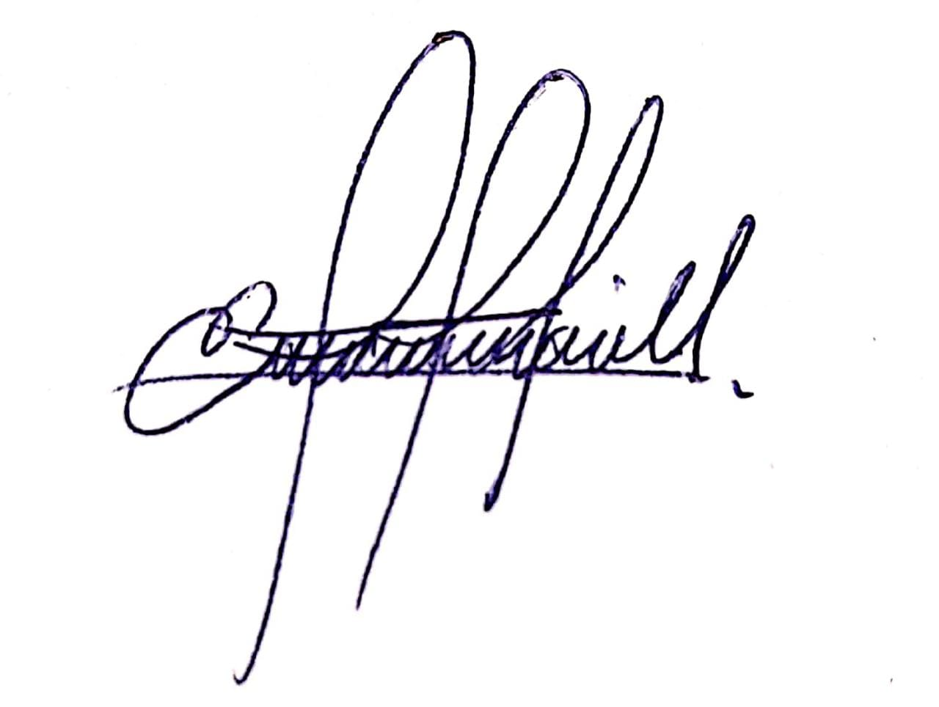

Bladimir Diaz |  |  |  |  |  |  |  |  |  |  | Enrique Morejon
Tecnico de Laboratorio de suelos y Materiales. |  |  |  |  |  |  |  |  |  |  | Coordinador de Laboratorio de suelos y Materiales.

